Задание 1
 | Комментарий
1. Почему практики тест-дизайна нельзя применять сразу после получения требований?
Сначала нужно поэтапно пройти весь тест-анализ (декомпозиция требований, поиск данных и т.д.)
2. В какой ситуации классы эквивалентности и граничные значения могут существовать по отдельности? Аргументируй свой ответ и приведи примеры.
КЭ и ГЗ могут существовать по отдельности, когда у КЭ нет граничных значений (значит набор в виде набора значений, а не диапазона). В наборе значений, ввод букв или выбор определенного значения из списка. Например список цветов карандашей - набор, у наборов нет границ. Есть еще Диапазон – комбинация элементов с равным шагом, например температура, вес и т.д.
3. Что такое эквивалентность? Что такое класс эквивалентности?
Эквивалентность – это равноценность объектов. Классы эквивалентности - это разделение данных на наборы/диапазоны, с которыми тестируемое приложение должно работать одинаково.
4. Можно ли исключить проверку в середине диапазона в пользу проверок на границах, входящих в диапазон? Аргументируй свой ответ.
Ошибки могут находиться как внутри так и по границам диапзаона, без видимой взаимосвязи по проверке. Для маленьких диапазонов считаю что можно пренебречь проверкой.
5. Представь, что тебе нужно протестировать форму: у каждого поля есть валидатор. Результат работы формы зависит от комбинации данных в полях. Какие практики тест-дизайна следует применить и почему? Аргументируй свой ответ.
Позитивное и негативное тестирование - проверка при вводе корректных или не корректных значений. КЭ и ГЗ - проверка вводимых значений. Таблица принятия решения - для наглядности и полноты проверок вводимых значений. Попарное тестирование - для оптимизации проверок, уменьшения количества вариантов тестовых данных.
6. Какими способами можно оптимизировать количество проверок при работе с таблицами принятия решений? Аргументируй свой ответ.
Для оптимизации количества проверок необходимо исключить зависимые параметры. Если тестируется приложение с большим количеством параметров и их значений, то лучше применить технику попарного тестирования.
7. Опиши, чем чек-лист отличается от тест-кейсов. Приведи примеры, где применяют и то, и другое.
Тест-кейсы являются более тщательной и подробной проверкой разжеванной по этапам. В чек-листе же уже знаешь как что и где работает и ограничиваешься базовыми описаниями для проверки.
8. Как правильно составить баг-репорт? Какие элементы баг-репорта — обязательные? Почему?
Баг-репорт должен иметь: 1. ID – свой уникальный номер 2. Заголовок – емко и по сути 3. Шаги воспроизведения – пошаговая инструкция, как воспроизвести баг 4. Результаты – описание ОР и ФР 5. Окружение – ОС, браузеры или версии приложений, в которых возникает ошибка 6. Приоритет – критичность ошибки и срочность её исправления" Также должны быть учтены и добавлены, если есть: логи, скриншоты, видео, скринкасты, подробные шаги (если нужно).
9. По каким правилам составляют заголовок баг-репорта? Что будет, если составить заголовок неправильно?
Баг-репорт составляется по правилу "Что? Где? Когда?", при этом описывается именно ФР, а не ОР. Из заголовка должно быть сразу понятно что происходит, где/в каком месте, когда/в какой момент. Заголовок должен полностью отражать суть проблемы.
10. Из чего состоит клиент-серверная архитектура приложения? Кратко опиши функциональность каждого элемента.
Клиент-серверная архитектура – это способ организации работы приложений, в котором выделяют следующие три элемента: 1. Клиент – приложение, с которым работает пользователь. Клиентов может быть много 2. Сервер – система, к которой обращаются клиенты, чтобы получить данные 3. Сеть – система из нескольких устройств, которая помогает клиенту и серверу обмениваться данными
11. Опиши этапы обработки запроса после того, как в адресную строку браузера вводят URL: https://yandex.ru.
Пользователь вводит URL сайта. Далее браузер активирует запрос к DNS-серверу, а потом DNS-сервер возвращает браузеру IP-адрес. В случае получения информации на сервере - сервер отправляет ответ браузеру, потом браузер обрабатывает полученный ответ и отображает веб-страницу.
12. Что такое кэш? Зачем он нужен? Какое правило нужно соблюдать при работе с кэшем в тестировании?
Кэш (Cache Storage) - данные веб-страниц, которые сохраняются на компьютере после того, как посещаешь страницы: изображения, аудио, видео и т.д. Кэш - нужен для ускорения повторной загрузки веб-страницы и минимизации трафика. Перед тестированием необходимо чистить кэш. В случае обновления страницы данные взятые из кэша могут быть устаревшимы и повлияют на проверку.
13. Ты знаешь, что есть протоколы HTTP и HTTPS. - Чем отличаются HTTP и HTTPS? В каких случаях не стоит пользоваться HTTP? - Из каких компонентов состоит HTTP запрос: за что отвечает каждый? - Какие HTTP-методы ты знаешь? За что они отвечают? Приведи примеры применения разных методов. - Что такое код HTTP-ответа? Какие коды бывают?
HTTP - протокол передачи данных, данные передаются в незащищенном виде. HTTPS - протокол передачи данных, данные передаються в зашифрованном виде. HTTP - не стоит использовать там где нужна повышенная безопасность(интернет- магазин, банк, госучереждения и дугие сайты хранящим важную информацию) HTTP запрос состоит из заголовка, стартового пути, тела сообщения. Стартовая строка состоит из трёх элементов: метода, пути до ресурса и версии протокола. Заголовки запроса - дополнительная информация от фронтенда бэкенду. Различают: общие заголовки; заголовки запроса; заголовки сущности. Тело сообщения - это данные, которые передаёт фронтенд. HTTP-методы: GET - получение данных, PUT - обновление данных , POST - создание данных, DELET - удаление данных. Код HTTP-ответа - трёхзначное число, которое указывает код результата. Коды бывают: 1xx информационные сообщения 2xx сообщения об успехе 3xx перенаправление 4xx ошибки на стороне клиента 5xx ошибки сервера
14. Опиши, из каких компонентов может состоять URL. За что отвечает каждый из них?
"URL (Uniform Resource Locator - унифицированный указатель ресурса) – это адрес веб-ресурса. URL может состоять из следующих компонентов: 1. Схема (scheme) – протокол, по которому передаются данные 2. Логин:пароль (username:password) указывают серверу, какой пользователь к нему обратился 3. Символ @ (at коммерческое, «собака») отделяет логин:пароль и имя хоста:порт (hostname:port) 4. Имя хоста:порт (hostname:port) – доменное имя или IP-адрес сервера, к которому обращается пользователь 5. Путь (path) – месторасположение ресурса 6. Параметры запроса (query) – дополнительные параметры вида ключ=значение 7. Фрагмент текста (fragment), или якорь (anchor) – дополнительный указатель, он позволяет сразу попасть в нужную часть веб-страницы Обязательными элементами URL являются пункты:1,4
15. Какие виды мобильных приложений бывают? В чём особенность каждого?
"Мобильные приложения бывают: 1. Веб-приложения используют клиент-серверную архитектуру и адаптированы под мобильные устройства. Такие приложения не нужно устанавливать. Веб приложения являются адаптацией сайтов для пользователей мобильных устройств. Они создаются, чтобы посетители могли заходить на сайт в любое время, даже без доступа к компьютеру. 2. Нативные приложения нужно устанавливать: сначала скачивают установочный файл. Нативные приложения создаются для конкретной операционной системы (iOS, Android, Windows), могут работать независимо от подключения к интернету. 3. Гибридные приложения комбинируют свойства двух предыдущих: в основе «гибрида» - нативное приложение, его пишут отдельно под каждую платформу. Веб-содержание наполняют HTML, CSS и JavaScript - они могут быть едины для всех платформ. Такие приложения имеют ограниченный доступ к аппаратной части смартфона (камера, микрофон, геолокация, адресная книга), требуют подключения к интернету, поскольку загружают контент из внешнего источника, размещенного на сервере. У гибридных программ есть недостатки: сервисы оперируют малым объемом информации, а дизайн не адаптируется к размеру и расширению экрана, что может вызвать неудобства.
16. Чем эмулятор отличается от реального устройства? Кратко опиши недостатки и преимущества при тестировании.
Если реальное устройство не доступно, используют эмуляторы, приложения, позволяющие имитировать работу мобильного устройства с разными параметрами и функциональностью. + можно проверить версию приложения, которая еще находится в разработке (больше скорость проверки версий) + быстрые в разворачивании + можно покрыть большое количество параметров мобильных устройств при проверке + дешевле + можно использовать в работе с автотестами - приложения могут по другому работать - медленнее в работе, чем на реальном устройстве
17. Проверь, есть ли ошибки в JSON Если да, то приложи верный вариант файла.

Ссылка на иллюстрацию:
https://code.s3.yandex.net/qa/schemes/diploma-29.png
Строка 03: Отсутствуют кавычки вокруг "Файл" Строка 04: Отсутствует фигурная скобка {, открывающая объект "list" Строка 14: Отсутствует фигурная скобка }, закрывающая объект "save_doc" Строка 15: Отсутствует двоеточие и фигурная скобка { после ключа "save_as_doc" Строка 16: Отсутствует ключ "value": Строка 20: Отсутствует фигурная скобка {, открывающая объект "onclick": Строка 21: После "snow_print_option" вместо : и { поставить , Строка 24: Отсутствует фигурная скобка }, закрывающая объект "oncklick" в 20 строке Строка 28: Убрать }
18. Что такое реляционная база данных? Чем она отличается от нереляционной?
Реляционная база данных (SQL) — база, где данные хранятся в формате таблиц, они строго структурированы и связаны друг с другом. В таблице есть строки и столбцы, каждая строка представляет отдельную запись, а столбец — поле с назначенным ей типом данных. В каждой ячейке информация записана по шаблону. Отличие между реляционной (SQL) и нереляционной (NoSQL) базой данных заключается в том, что реляционная база данных хранит данные в таблицах, в то время как нереляционная база данных хранит данные в формате ключ-значение, в документах или каким-либо другим способом без использования таблиц, таких как реляционная база данных.
19. Напиши, какие виды JOIN бывают. В чем особенность каждого?
Для соединение таблиц используют оператор JOIN. Таблицы можно соединить через INNER (внутренний) и OUTER (внешний): Соединение INNER возвращает строки строго на пересечении двух таблиц. Различают три вида OUTER JOIN: LEFT, RIGHT и FULL. 1) LEFT OUTER JOIN: возвращаются все строки левой таблицы. Если у строк левой таблицы выполняются условия соединения, они дополнятся данными правой таблицы. Если есть недостающие данные, вместо строк правой таблицы подставляются NULL-значения. 2) RIGHT OUTER JOIN: возвращаются все строки правой таблицы. Если у строк правой таблицы выполняется условие соединения, они дополнятся данными левой таблицы. Если есть недостающие данные, вместо строк левой таблицы подставляются NULL-значения. 3) FULL OUTER JOIN: возвращаются строки и левой, и правой таблиц. Если у строк левой таблицы и правой таблицы выполняется условие соединения, они объединятся в одну строку. Если есть строки, у которых не выполняется условие соединения, они дополнятся NULL-значениями.
Исходные данные для заданий ниже Ты тестируешь сервис, который доставляет еду за 30 минут. Пока это маленький стартап, поэтому ты работаешь всего с четырьмя таблицами: Orders — все доставленные заказы; ORDERS_ID — ID заказов, int; USER_ID — ID пользователей, int; EMPLOYEE_ID — ID сотрудников, int; DELIVERY_TIME — время доставки в минутах, int; ITEMS — список товаров, char; Users — пользователи; USER_ID — ID пользователей, int; FULL_NAME — полное ФИО пользователя, char; PHONE — номер телефона пользователя, char; ADDRESS — адрес пользователя, char; Employees — работники; EMPLOYEE_ID — ID сотрудника, int; FIRST_NAME —имя сотрудника, char; LAST_NAME — фамилия сотрудника, char; PHONE — телефон сотрудника, char; JOB_ID — ID специализации, int; Jobs — типы работ в сервисе JOB_ID — ID специализации, int; JOB_TYPE — тип специализации, char; HOURS — число рабочих часов в неделю, int; SALARY — зарплата сотрудника с данной специализацией в рублях, int;

Ссылка на иллюстрацию:
https://code.s3.yandex.net/qa/schemes/diploma-33.png

20. В службу поддержки пришло много жалоб: заказы, в которых есть гречка, доставляют почти час, хотя сервис обещает успеть в 30 минут. Проверь, действительно ли курьеры опаздывают. Выбери все заказы, где есть хотя бы один товар - «гречка» и время доставки свыше 30 минут. В результирующей таблице должны быть ID заказов и ID курьеров. В ответе приложи SQL-запрос.
SELECT ORDERS_ID, EMPLOYEE_ID FROM Orders WHERE DELIVERY_TIME > 30 AND ITEMS = '%гречка%';
21. Менеджер предложил добавить новую функциональность в продукт: мониторинг, который показывает самых активных клиентов за всё время работы компании. Проверь, что список пользователей корректно выводится на экран. На этом этапе разработки достаточно проверить только ID клиентов. Выбери пять самых активных клиентов по количеству заказов. В результирующую таблицу выведи ID каждого пользователя и число заказов. Отсортируй данные по убыванию числа заказов, выбери пять самых активных клиентов. В ответе приложи SQL-запрос.
SELECT Users.USERS_ID, COUNT(Orders.ORDERS_ID) AS orders_number FROM Users WHERE INNER JOIN Orders ON Orders.user_id = Users.user_id ORDER BY orders_number DESC LIMIT 5;
22. Из бухгалтерии пришёл баг-репорт: зарплаты сотрудников рассчитываются некорректно. Оказалось, что почти все ошибки в расчётах — в расчётных листах менеджеров. Выведи список ID всех сотрудников, у которых в специализации содержится «менеджер», с зарплатой больше 70 000 рублей. В ответе приложи SQL-запрос.
SELECT Employees.EMPLOYEE_ID FROM Employees INNER JOIN Jobs ON Employees.job_id = Jobs.job_id WHERE Jobs.JOB_TYPE LIKE %менеджер% AND Jobs.SALARY > 70000;
23. Изучи три ситуации и ответь на вопрос: стоит ли писать автотесты в этом случае? Аргументируй свой ответ. 1) Проект существует давно, у него написано много ручных тестов. 2) Проект временный: продлится всего несколько месяцев. 3) Проект нестабилен: в функциональность часто вносят изменения.
1 - стоит. Сократит время на более продуктивную работу. 2 - не стоит. Автотесты писать долго и затратно, целесообразнее сделать парочку рычных прогонов. 2* - стоит. Если проект скорый с большим бюджетом и важнее отловить всех жуков, то наверное стоило бы взять еще человека. лучше совместить проверки. 3 - не стоит. Частые корректироваки не позволят держат постоянно код под рукой, слишком часто прийдется переписывать *дополнительный ответ, не уверен на 100 проц.

Задание 2 артефакты
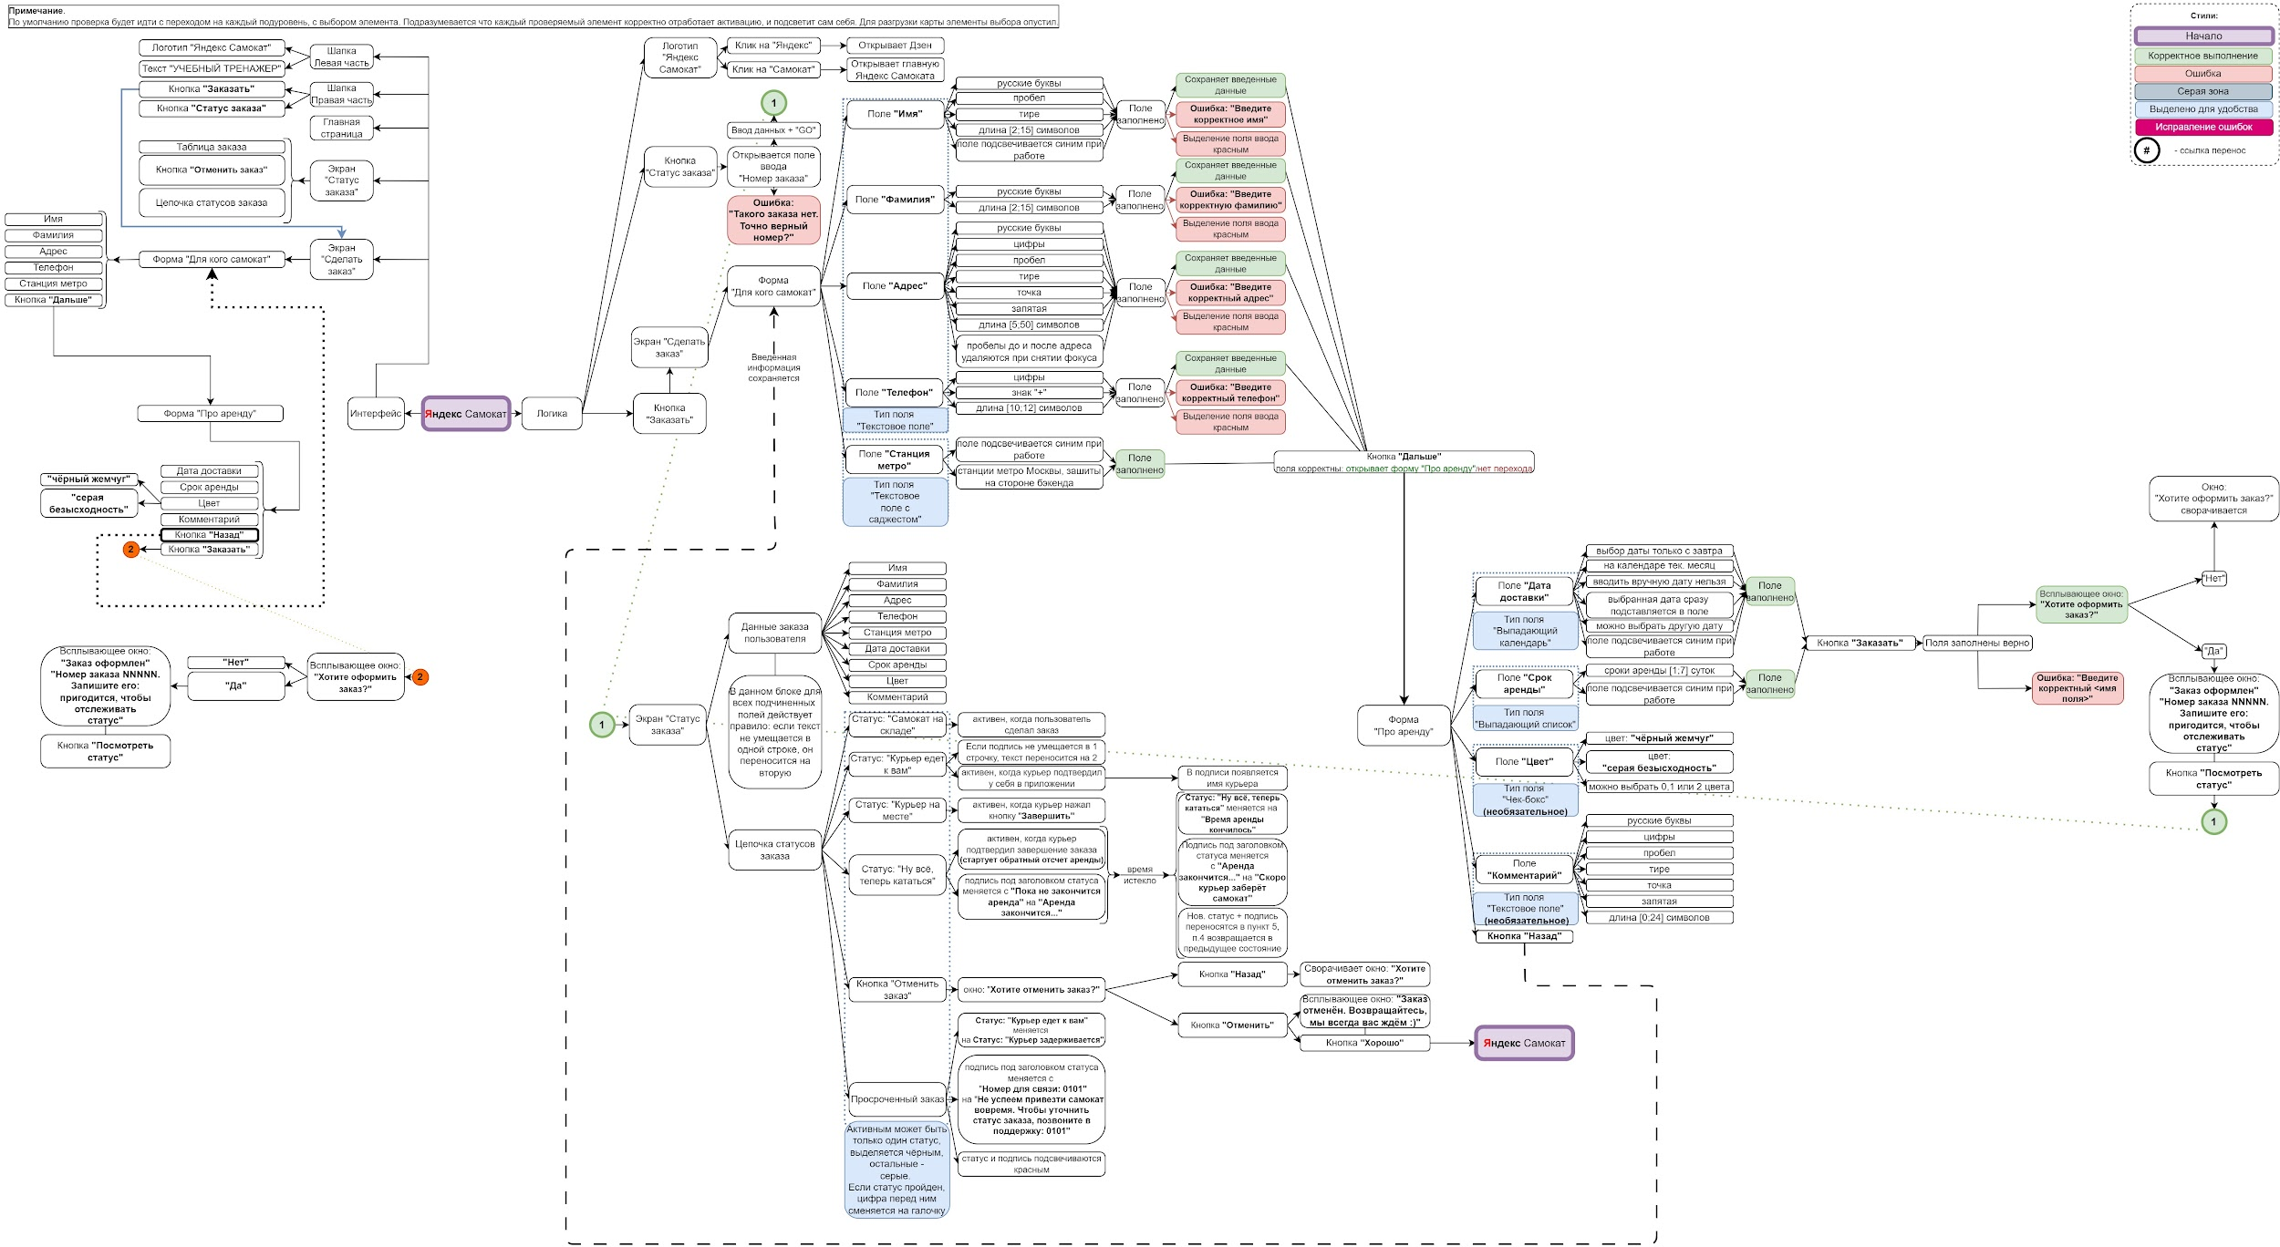
Скриншоты
mindmap

